留意事項
留意事項

1. | 本入力フォームではExcelのマクロ機能を使用して、申請書の作成を行っているため、Excelのマクロ機能を有効化してください。
 | ファイルを開いた際に以下のようなセキュリティの警告が表示される場合は、「コンテンツの有効化」をクリックして、マクロを有効としてください。

 | セキュリティの警告が表示されず、マクロも無効となっている場合は以下の方法でマクロを有効にしてください。

 | マクロの有効化方法）
 |  | ①ファイル＞オプションをクリックしてオプション画面を表示する。
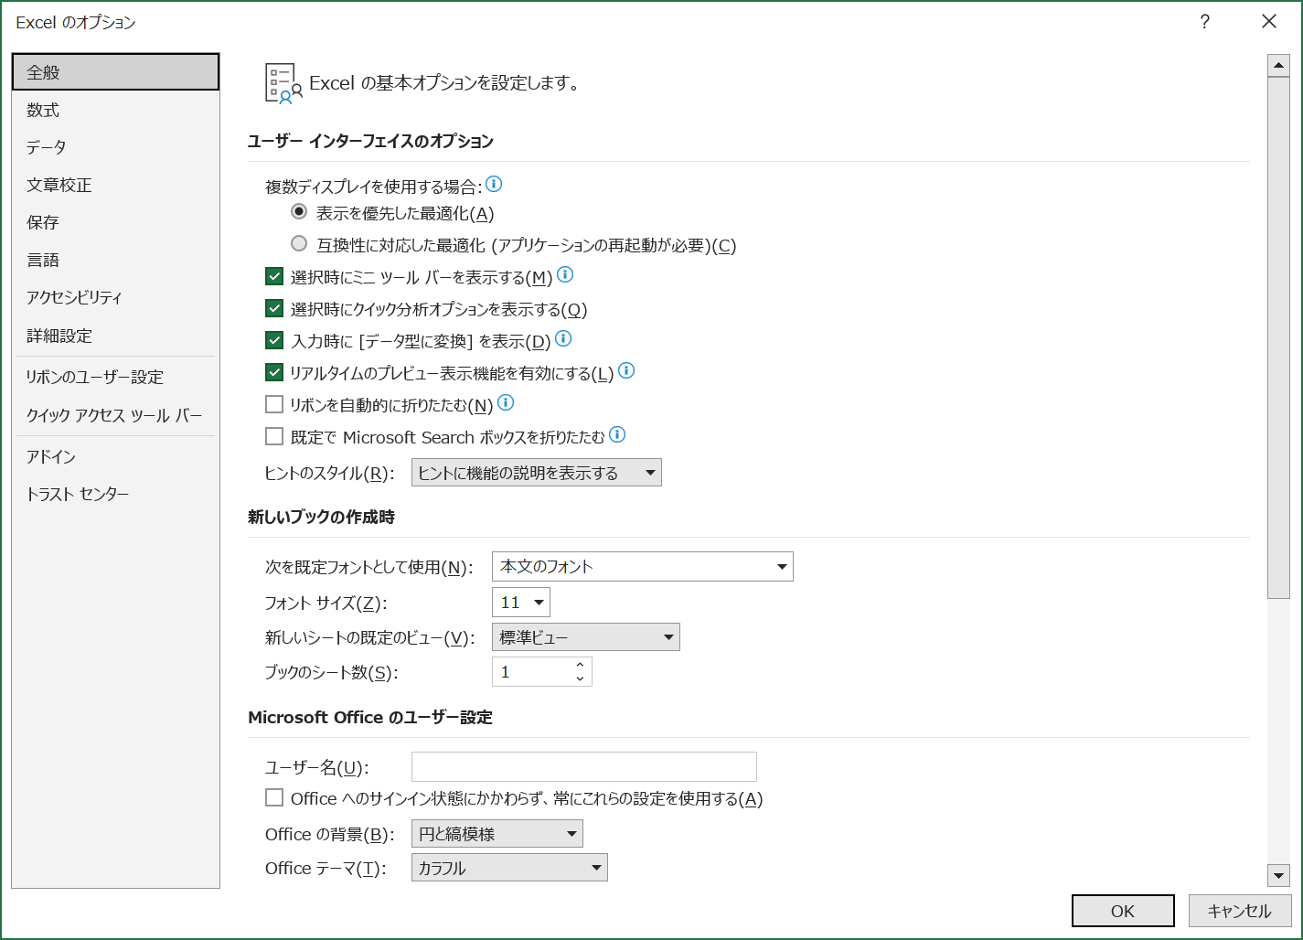

 |  | ②トラストセンターのタブを表示して、トラストセンターの設定をクリックする。
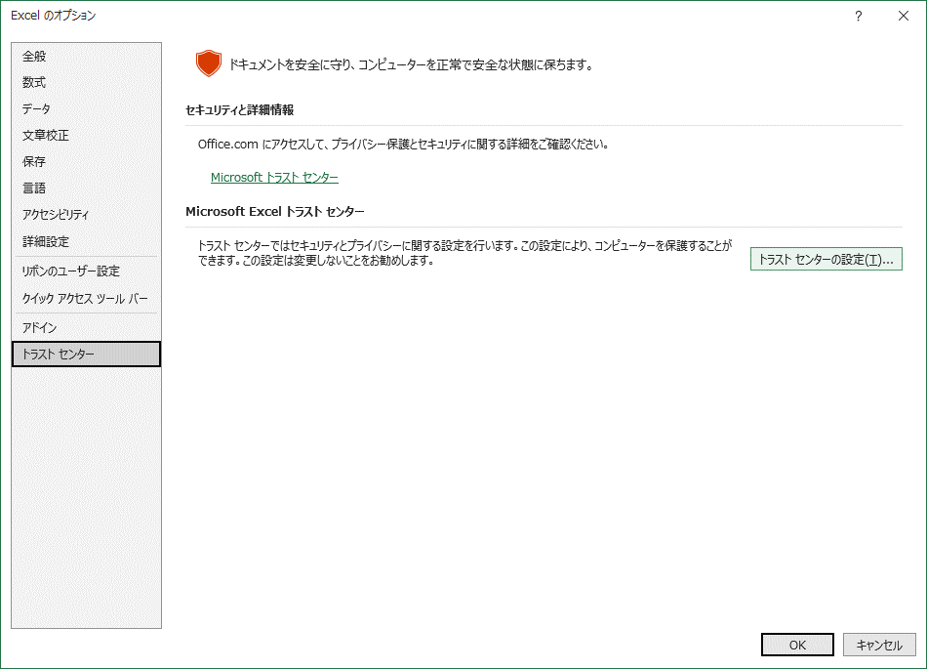

 |  | ③マクロの設定タブから「警告して、VBAマクロを無効にする」に設定する。
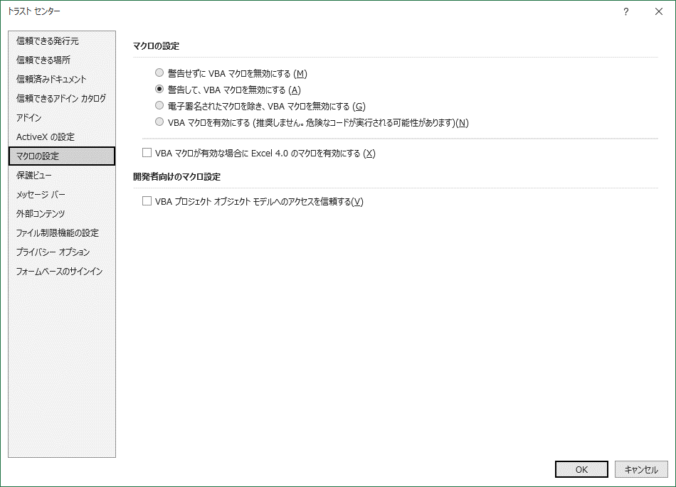

 |  | ④再度ファイルを開きなおすと、セキュリティの警告が表示されるので、「コンテンツの有効化」をクリックしてマクロを有効にする。

2. | Microsoftのセキュリティでソースが信頼できないためマクロの実行がブロックされる場合は、ファイルのアクセスを許可してください。
 | ファイルを開いた際に次のようなセキュリティの警告が表示される場合は、以下の方法でファイルのブロックを解除してください。

 | ファイルのブロック解除方法）
 |  | ①申請書入力フォームのエクセルファイルを閉じる。

 |  | ②エクスプローラー上でファイルを選択して、右クリックメニューからプロパティをクリックする。

 |  | ③セキュリティの「許可する」にチェックを入れた状態で、OKをクリックしてプロパティを閉じる。
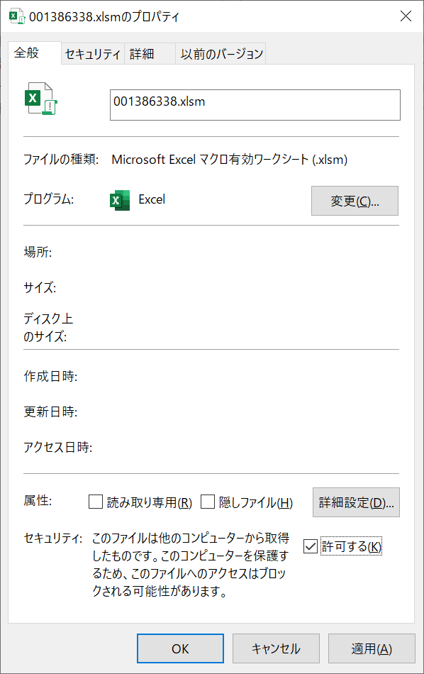

 |  | ④申請書入力フォームのエクセルファイルを開く。

3. | 建設工事用申請書類入力フォームでは入力する値に以下の制限があります。

 | ・記号「|」は使用することができないため、「|」を入力する場合は他の文字に置き換えてください。

 | 上記の制限や各項目固有の制限（全角のみの入力項目等）に当てはまらない場合には、メッセージが表示され対象項目の背景色がオレンジ色になります。
 | メッセージが表示された際には、メッセージの内容と入力内容を確認し、修正をお願いいたします。

 | 例） | メッセージ表示
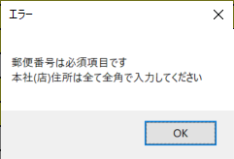

 | 例） | 背景色の変化

